Proces
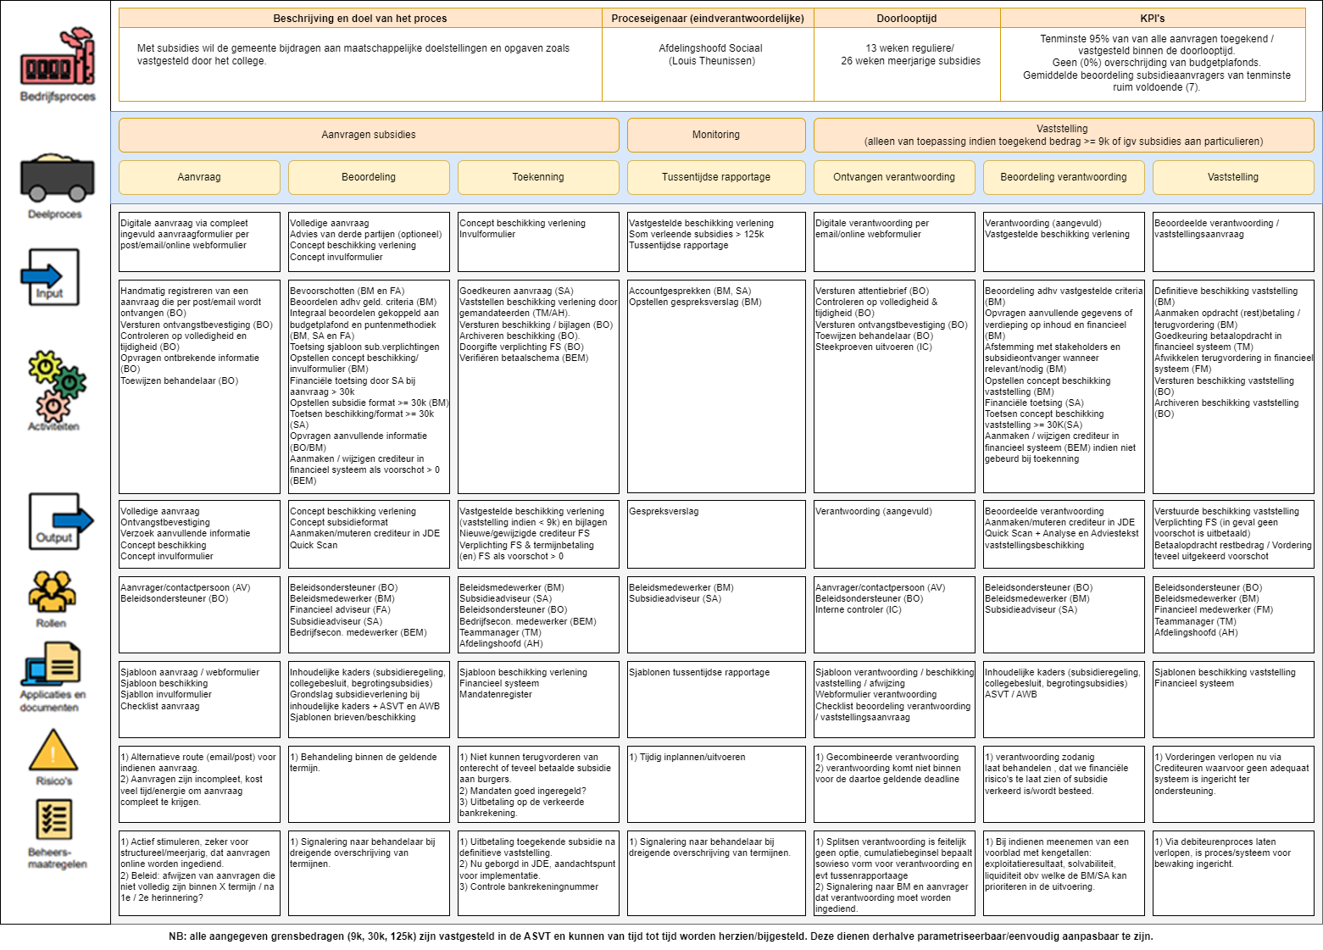
1 | 2 | 3 | 4 | 5 | 6 | 7

Applicatielandschap
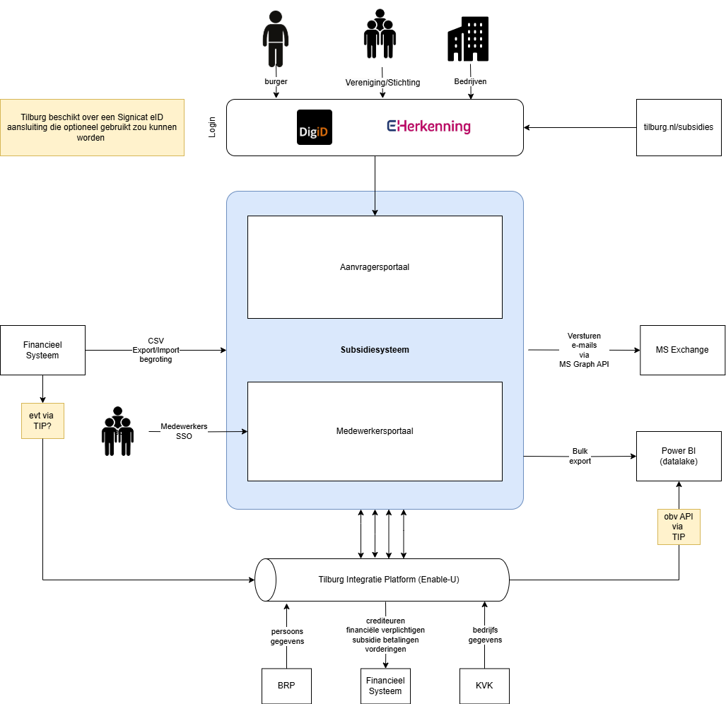
Totaaloverzicht Subsidiesysteem i.r.t. overige systemen en tools om het gehele subsidieproces te kunnen afwikkelen

 | Tov de vorige versie is de koppeling met het zaaksysteem (xxllnc zaken) buiten scope geplaatst. Deze hoeft derhalve (nog) niet meegenomen te worden tijdens de implementatie en dus ook niet in de inschrijfprijs.

